Presentación

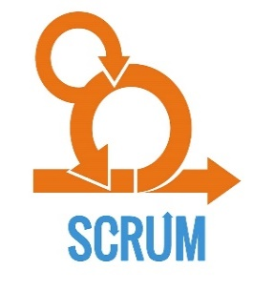
SOLUCIÓN DE ESCRITORIO
PARA EL COLEGIO "MONTESSORI"
Metodología Ágil
Framework Scrum
Integrantes:
- Wueston Valle, Jose Abel
- Oscco Montes, Alvaro Manuel
- Tello Allca, Ronald Yoshimar
- Vega Ortiz, David Kenshin

